OCTUBRE
GOBERNACIÓN PROVINCIAL LA VEGA
RELACIÓN DE COMPRAS CORRESPONDIENTE AL MES DE OCTUBRE 2025

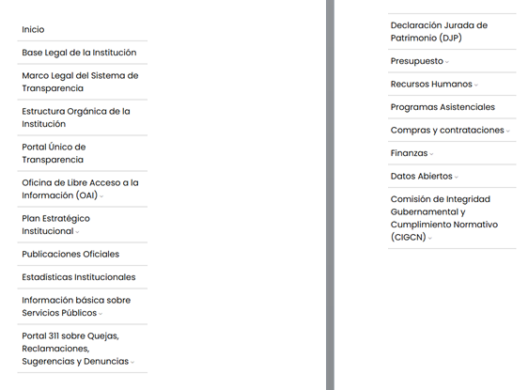
CODIGO | FECHA | DESCRIPCIÓN DE COMPRA | ADJUDICARIO | MONTO ADJUDICADO | MIPYMES
B1500008909 | 2025-10-02 | MADERA BRUTA 2X3 - 14 / 1X3 - 14 / BLOCKS 8A DE 6 2-3H | ELIGIO VALDEZ COMERCIAL, S.R.L. | $39,875.00 | SERVICIO
B1500010015 | 2025-10-02 | PROVISIONES ALIMENTICIAS | SUPER LORENZO SRL | $4,575.00 | SERVICIO
B1500012483 | 2025-10-02 | GRAPADORA ESSENTIALS METAL MAPED / GRAPADORA ARTESCO M-877 | LIBRERÍA MORFA SRL | $1,010.00 | SERVICIO
B1500010016 | 2025-10-02 | MATERIALES DE LIMPIEZA | SUPER LORENZO SRL | $4,447.50 | SERVICIO
B1500000611 | 2025-10-03 | MATERIALES DE MANTENIMIENTO VEHICULO MITSUBISHI L200 (FILTROS/ACEITE) | CENTRO GOMAS PAPO, SRL | $4,900.00 | SERVICIO
B1500000612 | 2025-10-08 | MATERIALES DE MANTENIMIENTO VEHICULO MITSUBISHI MONTERO (VALVULAS/GOMAS/BATERIA/ALINEACION) | CENTRO GOMAS PAPO, SRL | $46,800.00 | SERVICIO
B1500008925 | 2025-10-08 | CEMENTO GRIS (FUNDA) | ELIGIO VALDEZ COMERCIAL, S.R.L. | $7,875.00 | SERVICIO
E450000000013 | 2025-10-15 | MEDICAMENTOS | FARMACIA EL SOL DE LA VEGA, SRL | $1,150.01 | SERVICIO
E450000000015 | 2025-10-16 | MEDICAMENTOS | FARMACIA EL SOL DE LA VEGA, SRL | $2,314.46 | SERVICIO
B1500012576 | 2025-10-24 | MATERIAL DE ADORNO NAVIDEÑO | LIBRERÍA MORFA SRL | $5,910.00 | SERVICIO
B1500009000 | 2025-10-29 | BLOCKS DE 6 / VARILLA 3/8 X 20 / 1/2 X 20 G-60 | ELIGIO VALDEZ COMERCIAL, S.R.L. | $49,999.80 | SERVICIO
E450000000016 | 2025-10-27 | MEDICAMENTOS | FARMACIA EL SOL DE LA VEGA, SRL | $3,767.90 | SERVICIO
B1500008994 | 2025-10-28 | ZINC ACANALADO C-34-12 | ELIGIO VALDEZ COMERCIAL, S.R.L. | $5,800.00 | SERVICIO
B1500000250 | 2025-10-30 | DESAYUNO COMPLETO INCLUYENDO AGUA Y JUGOS | GEOVANNY HERNANDEZ DELGADO | $40,000.01 | SERVICIO
 |  |  | TOTAL | $218,424.68

 |  |  |  | LICDA. NATALIA DE LA CRUZ
 |  |  |  | ENC. DE CONTABILIDAD

